TC-10
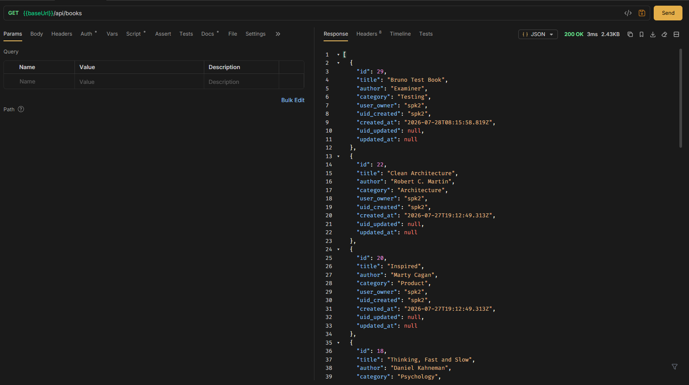
TC ID | Module | UC | Title | Type | Priority | Actor | Precondition | Test Steps | Expected Result | API / Tool | Status | Actual Result | Tester | Last Date Test | Note
TC-10 | Books | UC-02 | User ดูเฉพาะหนังสือของตัวเอง (spk2) | API+UI | Medium | User (spk2) | Login เป็น spk2 | 1. Login spk2 2. GET /api/books | เห็นเฉพาะ user_owner = spk2 | GET /api/books | Pass | ตามคาด | RAM | 2026-07-28

Login spk2
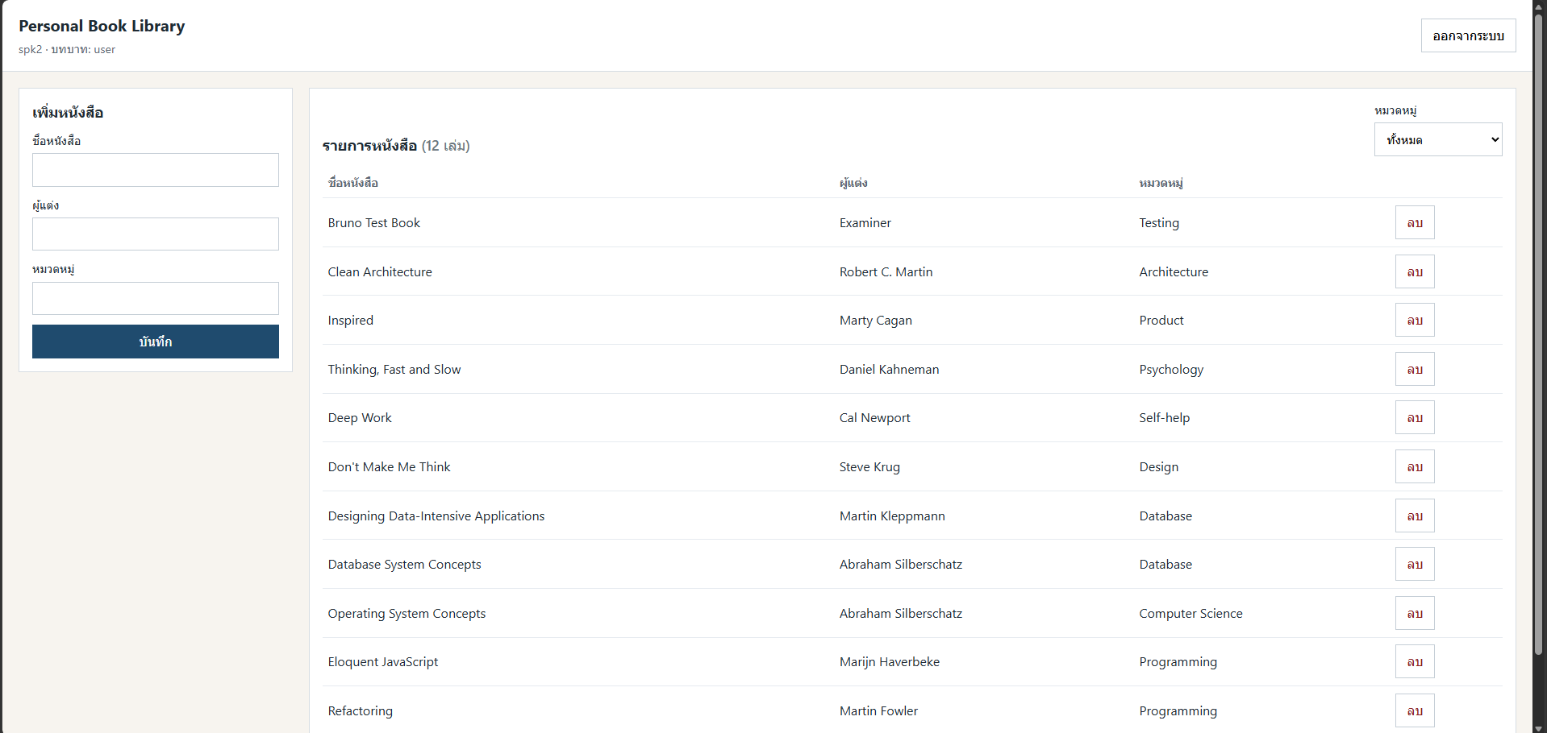

API

